Trang_bìa
Posts and Telecommunications Institute of Technology |  |  |  |  |  |  | Thiết kế |  | Tài liệu phát triển |  | Tên hệ thống |  |  | Vishort |  |  |  | Người tạo |  | TuanNV | Ngày tạo |  | 2023-10-01
 |  |  |  |  |  |  |  |  |  |  |  |  |  |  |  |  |  | Người cập nhật |  |  | Ngày cập nhật
 |  |  |  |  |  |  |  |  |  |  | Màn hình (ID) |  |  | Home |  | Màn hình (Tên) |  | Màn hình trang chủ

 | Vishort Tài liệu phát triển hệ thống

 | Version 1.0

 |  |  |  |  |  |  |  |  |  | 1. Mục đích |  |  |  | 7. Giao diện màn hình
 |  |  |  |  |  |  |  |  |  | 2. Giới hạn hoạt động |  |  |  | 8. Danh sách hạng mục
 |  |  |  |  |  |  |  |  |  | 3. Giới hạn hệ thống |  |  |  | 9. Khái quát chức năng
 |  |  |  |  |  |  |  |  |  | 4. Chức năng liên quan |  |  |  | 10. Xử lý chi tiết
 |  |  |  |  |  |  |  |  |  | 5. Không bao gồm
 |  |  |  |  |  |  |  |  |  | 6. Sơ đồ

Posts and Telecommunications Institute of Technology |  |  |  |  |  |  | Thiết kế |  | Tài liệu phát triển |  | Tên hệ thống |  |  | Vishort |  |  |  | Người tạo |  | TuanNV | Ngày tạo |  | 2023-10-01
 |  |  |  |  |  |  |  |  |  |  |  |  |  |  |  |  |  | Người cập nhật |  |  | Ngày cập nhật
 |  |  |  |  |  |  |  |  |  |  | Màn hình (ID) |  |  | Home |  | Màn hình (Tên) |  | Màn hình trang chủ

 | Lịch sử chỉnh sửa

 | Ver |  | Ngày cập nhật |  |  | Nội dung cập nhật |  |  |  |  |  |  |  | Người cập nhật
 |  |  |  |  |  |  |  |  |  |  |  |  |  |  | Ngày duyệt |  | Người duyệt |  | Ngày duyệt |  |  | Người duyệt
 | 1 |  | 2023-10-01 |  |  | Tạo mới |  |  |  |  |  |  |  | TuanNV

Posts and Telecommunications Institute of Technology |  |  |  |  |  |  | Thiết kế |  | Tài liệu phát triển |  | Tên hệ thống |  |  | Vishort |  |  |  | Người tạo |  | TuanNV | Ngày tạo |  | 2023-10-01
 |  |  |  |  |  |  |  |  |  |  |  |  |  |  |  |  |  | Người cập nhật |  |  | Ngày cập nhật
 |  |  |  |  |  |  |  |  |  |  | Màn hình (ID) |  |  | Home |  | Màn hình (Tên) |  | Màn hình trang chủ

 | 1. Mục đích
 |  | - Dùng để xem video và tương tác.
 |  | - Người sử dụng trượt lên trượt xuống để xem video.
 |  | - Nhấn vào màn hình để tạm dừng video và nhấn lần nữa để tiếp tục phát.

 | 2. Giới hạn hoạt động
 |  | Không có

 | 3. Giới hạn hệ thống
 |  | Không có

 | 4. Chức năng liên quan
 |  | - Nhấnvào biểu tượng trái tim để thích video , nhấn vào biểu tượng lưu để lưu video.
 |  | -Nhấn vào biểu tượng comment để bình luận.
 | 5. Không bao gồm
 |  | Không có

Posts and Telecommunications Institute of Technology |  |  |  |  |  |  | Thiết kế |  | Tài liệu phát triển |  | Tên hệ thống |  |  | Vishort |  |  |  | Người tạo |  | TuanNV | Ngày tạo |  | 2023-10-01
 |  |  |  |  |  |  |  |  |  |  |  |  |  |  |  |  |  | Người cập nhật |  |  | Ngày cập nhật
 |  |  |  |  |  |  |  |  |  |  | Màn hình (ID) |  |  | Home |  | Màn hình (Tên) |  | Màn hình trang chủ

Màn hình Trang chủ
SaveVideo
 | 6. Sơ đồ

Like
Khởi động
hệ thống

User
Comment

Video

Song

 | Table

 |  |  | № | Loại | Tên |  |  |  |  |  | I/O |  | Ghi chú
 |  |  | 1 | M | Video |  |  | Table quản lý video |  |  | O
 |  |  | 2 | M | User |  |  | Table quản lý người dùng |  |  | O
 |  |  | 4 | M | Comment |  |  | Table quản lý bình luận |  |  |  | O
 |  |  | 5 | M | Like |  |  | Table quản lý lượt thích |  |  | O
 |  |  | 6 | M | SaveVideo |  |  | Table quản lý lượt lưu |  |  | O
 |  |  | 7 | M | Song |  |  | Table quản lý bài hát |  |  | O
 |  |  | 8 |  |  |  |  |  |  |  | O
 |  |  | 9
 |  |  | 10

 |  |  |  | ※ Loại (M: Master / T: Transaction table / Ⅰ: INI file / W: work table / V: view / S: stored procedures / L: SQL loader / F: file)

Thiết_kế
Posts and Telecommunications Institute of Technology |  |  |  |  |  |  | Thiết kế |  |  | Tài liệu phát triển |  | Tên hệ thống |  | Vishort |  |  |  |  | Người tạo | TuanNV | Ngày tạo | 2023-10-01
 |  |  |  |  |  |  |  |  |  |  |  |  |  |  |  |  |  |  | Người cập nhật |  | Ngày cập nhật
 |  |  |  |  |  |  |  |  |  |  |  | Màn hình (ID) |  | Home |  | Màn hình (Tên) |  |  | Màn hình trang chủ

 | 7. Giao diện màn hình

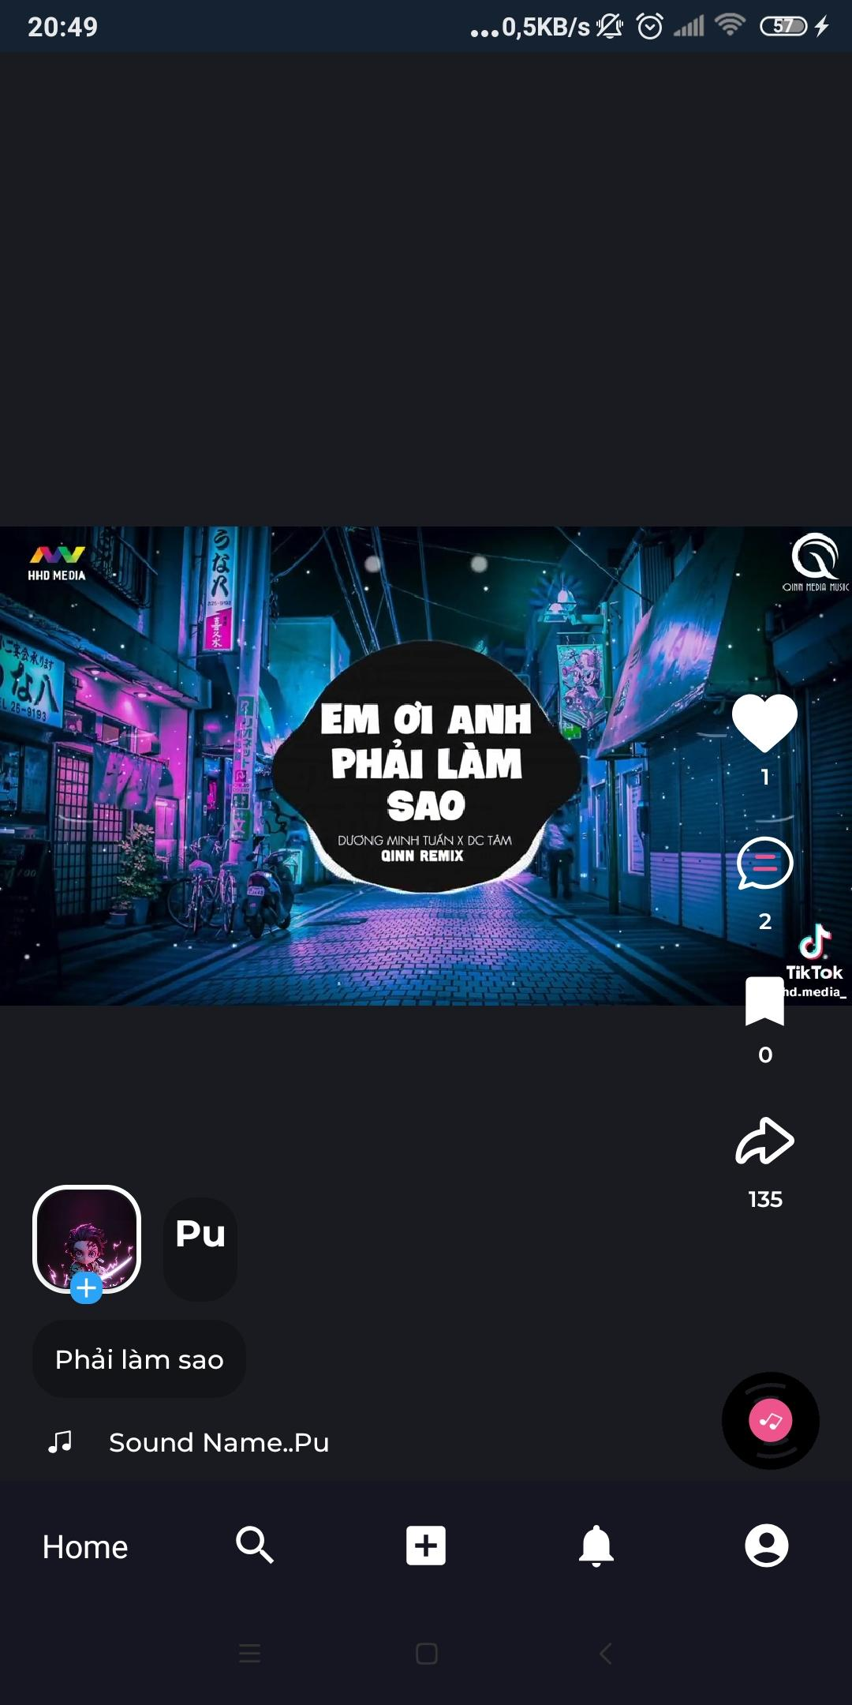

Posts and Telecommunications Institute of Technology |  |  |  |  |  |  | Thiết kế |  |  | Tài liệu phát triển |  | Tên hệ thống |  | Vishort |  |  |  |  | Người tạo | TuanNV | Ngày tạo | 2023-10-01
 |  |  |  |  |  |  |  |  |  |  |  |  |  |  |  |  |  |  | Người cập nhật |  | Ngày cập nhật
 |  |  |  |  |  |  |  |  |  |  |  | Màn hình (ID) |  | Home |  | Màn hình (Tên) |  |  | Màn hình trang chủ

 | 8. Danh sách hạng mục

 |  | [Vùng nút]
 |  | № | Tên hạng mục |  |  |  |  |  | Control |  |  |  | Ghi chú
 |  | 1 | Like |  |  |  |  |  | Button Image |  |  |  | - nếu chưa thích thì hiện trái tim màu trắng còn nếu thích rồi thì hiện trái tim màu đỏ
 |  | 2 | Comment |  |  |  |  |  | Button Image |  |  |  | - hiện lên màn hình bình luận
 |  | 3 | SaveVideo |  |  |  |  |  | Button Image |  |  |  | - nếu chưa thích thì hiện icon màu trắng còn nếu thích rồi thì hiện icon màu vàng
 |  | 4 | Avartar |  |  |  |  |  | Image |  |  |  | - chuyển sang trang cá nhân của người sở hữu video.

Posts and Telecommunications Institute of Technology |  |  |  |  |  |  | Thiết kế |  |  | Tài liệu phát triển |  | Tên hệ thống |  | Vishort |  |  |  |  | Người tạo | TuanNV | Ngày tạo | 2023-10-01
 |  |  |  |  |  |  |  |  |  |  |  |  |  |  |  |  |  |  | Người cập nhật |  | Ngày cập nhật
 |  |  |  |  |  |  |  |  |  |  |  | Màn hình (ID) |  | Home |  | Màn hình (Tên) |  |  | Màn hình trang chủ

 | 9. Khái quát chức năng
 |  | (1) Hiển thị ban đầu
 |  |  | 1. Hiển thị màn hình ở trạng thái ban đầu |  |  |  |  |  |  |  | 3. Hiển thị tên , avatar người đăng video.
 |  |  | 2.Hiển thị số lượt thích , bình luận , lưu video . |  |  |  |  |  |  |  | 4.Hiển thị tên bài hát được dùng và hình ảnh của âm thanh đó.
 |  | (2) Xử lý phát video
 |  |  | 1. Tự động phát video
 |  |  | 2. Trượt lên trượt xuống để xem video.
 |  |  | 3. Chạm vào màn hình để tạm dừng video và chạm lần nữa để tiếp tục.

 |  | (3) Xử lý thích và lưu video
 |  |  | 1.Nhấn vào icon thích để thích video và nhấn một lần nữa để bỏ.
 |  |  | 2.Nhấn vào icon thích để lưu video và nhấn một lần nữa để bỏ.
 |  | (4) Xử lý comment video
 |  |  | 1. Hiển thị số bình luận của video đó.
 |  |  | 2.Nhấn vào để hiện lên cửa sổ bình luận.

Posts and Telecommunications Institute of Technology |  |  |  |  |  |  | Thiết kế |  |  | Tài liệu phát triển |  | Tên hệ thống |  | Vishort |  |  |  |  | Người tạo | TuanNV | Ngày tạo | 2023-10-01
 |  |  |  |  |  |  |  |  |  |  |  |  |  |  |  |  |  |  | Người cập nhật |  | Ngày cập nhật
 |  |  |  |  |  |  |  |  |  |  |  | Màn hình (ID) |  | Login |  | Màn hình (Tên) |  |  | Màn hình đăng nhập

 | 10. Xử lý chi tiết
 |  | (1) Hiển thị ban đầu
 |  |  | 1. Thực hiện khởi tạo màn hình ban đầu

 |  |  |  | [Vùng nút]
 |  |  |  | № | Tên hạng mục |  |  |  | Nội dung hiển thị |  |  |  |  |  | Giá trị |  |  | Sử dụng |  | Ghi chú
 |  |  |  | 1 | Like |  |  |  | Số lượt thích video |  |  |  |  |  |  |  |  | Có thể
 |  |  |  | 2 | Commment |  |  |  | Số luợt bình luận |  |  |  |  |  |  |  |  | Có thể
 |  |  |  | 3 | SaveVideo |  |  |  | Số lượt lưu video |  |  |  |  |  |  |  |  | Có thể
 |  |  |  | 4 | Avatar |  |  |  | Hiển thị avatar người sở hữu |  |  |  |  |  |  |  |  | Có thể

 |  | (2) Xử lý phát video
 |  |  | 1. Tự động phát video khi trượt đến.
 |  |  | 2. Xử lý check
 |  |  |  | a. Check hạng mục
 |  |  |  | № | Tên hạng mục |  |  |  | Nội dung check |  |  |  |  |  |  |  | Message
 |  |  |  | 1 | Like |  |  |  | Kiểm tra người dùng đã like video hay chưa , nếu chưa hiện thông báo |  |  |  |  |  |  |  | VALIDATION_LIKE |  |  |  |  |  | "Đã like video"
 |  |  |  | 2 | SaveVideo |  |  |  | Kiểm tra người dùng đã lưu video hay chưa, nếu chưa hiện thông báo |  |  |  |  |  |  |  | VALIDATION_SAVE_VIDEO |  |  |  |  |  | "Đã Lưu video"
 |  |  |  | 3 | Load Video |  |  |  | Kiểm tra video đã load xong chưa, nếu chưa hiện thông báo |  |  |  |  |  |  |  | VALIDATION_VIDEO |  |  |  |  |  | "Đang tải video"
 |  |  |  | 4 | Trang phái video |  |  |  | Kiểm tra xem video đang ở trạng thái tạm dừng hay phát, nếu dừng hiên thông báo |  |  |  |  |  |  |  | VALIDATION_TTVideo |  |  |  |  |  | "Video đã tạm đừng"

 |  |  | 3. Xử lý lấy video
 |  |  |  | Đối tượng |  |  |  | Truy xuất
 |  |  |  | Reel |  |  |  |  | Reels reels = videoSnapshot.getValue(Reels.class)

 |  |  |  | a. Truy vấn Firebase Database

 |  |  |  |  | - Nếu thành công: lấy ra danh sách video.
 |  |  |  |  | - Nếu thất bại: thông báo tại màn hình này
 |  |  |  | Thông báo |  | Trường hợp |  |  |  |  |  |  |  |  |  |  | Message Code
 |  |  |  | SUCCESS |  | Lấy danh sách video thành công |  |  |  |  |  |  |  |  |  |  | VIDEO_SUCCESS
 |  |  |  | FAIL |  | Lấy danh sách video thất bại |  |  |  |  |  |  |  |  |  |  | VIDEO_FAIL

 |  | (3) Xử lý thích và lưu video
 |  |  | 1. Nhấn vào icon nếu đang ở trạng thái đã thích hay lưu thì chuyển ngược lại.
 |  | (4) Xử lý comment video.
 |  |  | 1. Nhấn vào icon để mở lên cửa sổ comment.

